气泡
1 | 点击触发弹出的气泡，在浮层中中的slot= “content”中添加按钮绑定事件，将v-model绑定的数据源值改为false。在浮层中点击无法关闭，外部按钮相同事件，点击可以关闭 | 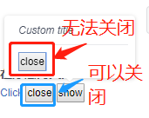
2
3
4

